Nahwärme
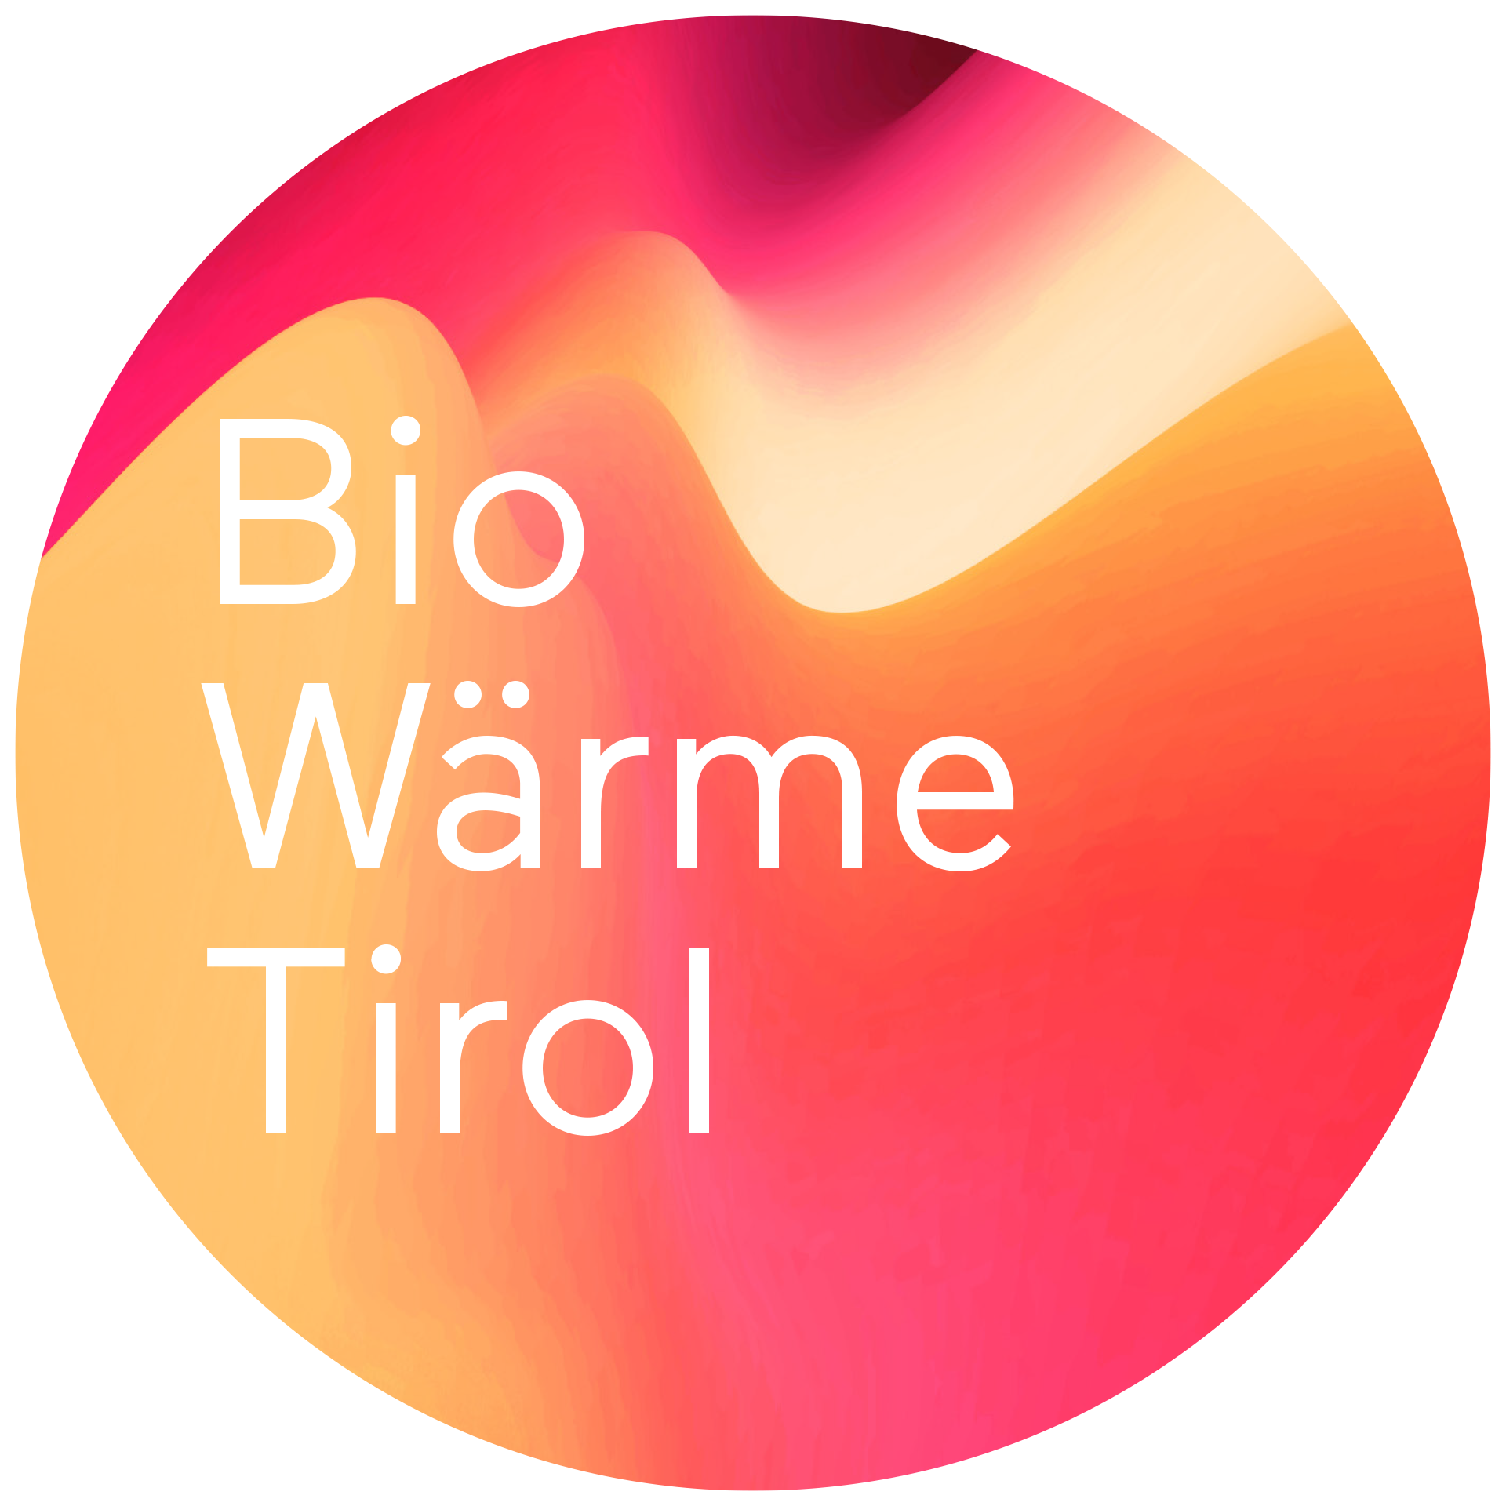
Entwurf
Förderungsrechner für private Förderwerber Neubau /Wohnanlagen

Bitte orange Felder eingeben (als Nettobeträge)
Rechenfelder (bitte hier nichts eingeben)
Ergebnisfelder (bitte hier nichts eingeben)

Variante 1 : über Sanierungsförderung (Einkommensunabhängig)

 |  |  | 0.3 | 0
Position | Kosten Netto [EUR] | Kosten Brutto [EUR] | Förderung Wohnbau-förderung | Förderung KPC - Raus aus Öl
Anschlusskosten Wärmelieferant (Anschlussgebühr, Baukostenbeitrag) | 11,096.56 | 13,315.87 | 3,994.76 | -
Hydraulik (Einbindung in Heizsystem, Leitungen, Isolierung, Pumpen, Ventile) | 1,500.00 | 1,800.00 | 540.00 | -
Hydraulik (Warmwasserbereitung/Boiler-Fördersatz Land 25%. Bund 35%) | 1,700.00 | 2,040.00 | 510.00 | -
Elektroarbeiten | 300.00 | 360.00 | 108.00 | -
Planungskosten, Energieausweis, Energieberatung (max 10% der förderbaren Kosten) | 100.00 | 120.00 | 36.00 | -
weitere förderbare Positionen im EIGENTUM des Förderwerberts (Übergabestationen, Anschlussleitungen, etc.) |  | - | - | -
Summe | 14,696.56 | 17,635.87 | 5,188.76 | -

Ergebnis Förderung
Förderung Land Tirol - Wohnbauförderung |  | 5,188.76 | EUR
Gesamtfördersatz |  | 29% | Prozent

Variante 2: über Punktesystem (nur Anteil Heizung in Beurteilung berücksichtigt)

Förderwerber 1:
Anzahl der Personen | 2 | 85.00 | m²
 | 250 | 12.00 | EUR/m²
Förderhöhe |  | 1,020.00 | EUR

Förderwerber 2:
Anzahl der Personen | 3 | 95.00 | m²
 | 250 | 12.00 | EUR/m²
Förderhöhe |  | 1,140.00 | EUR

Förderwerber 3:
Anzahl der Personen | 4 | 110.00 | m²
 | 250 | 12.00 | EUR/m²
Förderhöhe |  | 1,320.00 | EUR

Förderwerber 4:
Anzahl der Personen |  | 85.00 | m²
 |  | 12.00 | EUR/m²
Förderhöhe |  | - | EUR

Förderwerber 5:
Anzahl der Personen |  | 85.00 | m²
 |  | 12.00 | EUR/m²
Förderhöhe |  | - | EUR

Förderwerber 6:
Anzahl der Personen |  | 85.00 | m²
 |  | 12.00 | EUR/m²
Förderhöhe |  | - | EUR

Förderwerber 7:
Anzahl der Personen |  | 85.00 | m²
 |  | 12.00 | EUR/m²
Förderhöhe |  | - | EUR

Förderwerber 8:
Anzahl der Personen |  | 85.00 | m²
 |  | 12.00 | EUR/m²
Förderhöhe |  | - | EUR

Förderwerber 9:
Anzahl der Personen |  | 85.00 | m²
 |  | 12.00 | EUR/m²
Förderhöhe |  | - | EUR

Förderwerber 9:
Anzahl der Personen |  | 85.00 | m²
 |  | 12.00 | EUR/m²
Förderhöhe |  | - | EUR

Sumem Förderung |  | 3,480.00 | EUR

